Лист1
 |  | Принимаем заказы на весну 2017!

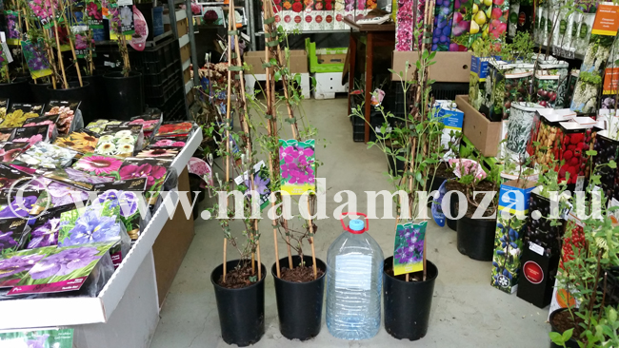
Перечень сортов клематисов, которые можно заказать и приобрести в нашем магазине
По всем вопросам обращайтесь по e-mail: sadovnitsa-2006@mail.ru
и телефонам: 8-916-291-86-68 - Мария, 8-916-126-84-54 - Наталья, 8-916-291-28-64 - Иван
 |  | Контейнер | Цена | ЗАКАЗ
Возраст саженца 3 года | Аленушка | 3 л 80-100 см | 950 |  | 0
Возраст саженца 3 года | Arabella | 3 л 80-100 см | 950 |  | 0
Возраст саженца 3 года | Comtesse de Bouchaud | 3 л 80-100 см | 950 |  | 0 |  | Наши саженцы начало апреля
Возраст саженца 3 года | Daniel Deronda | 3 л 80-100 см | 950 |  | 0
Возраст саженца 3 года | Duchess of Edinburgh | 3 л 80-100 см | 950 |  | 0
 | Durandii | 3 л 80-100 см | 950 |  | 0
Возраст саженца 3 года | Etoile Violette | 3 л 80-100 см | 950 |  | 0
Возраст саженца 3 года | General Sikorski | 3 л 80-100 см | 950 |  | 0
Возраст саженца 3 года | Hagley Hybrid | 3 л 80-100 см | 950 |  | 0
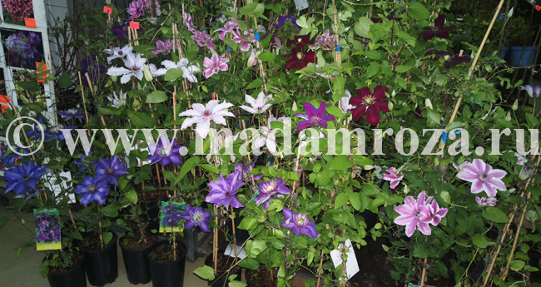
Возраст саженца 3 года | Kardynal Wyszynski | 3 л 80-100 см | 950 |  | 0
 | Lasurstern | 3 л 80-100 см | 950 |  | 0
 | Madam Julia Correvon | 3 л 80-100 см | 950 |  | 0
Возраст саженца 3 года | Miss Bateman | 3 л 80-100 см | 950 |  | 0
Возраст саженца 3 года | Mrs N. Thompson | 3 л 80-100 см | 950 |  | 0
Возраст саженца 3 года | Multi Blue | 3 л 80-100 см | 950 |  | 0
Возраст саженца 3 года | NEW LOVE | 3 л 80-100 см | 950 |  | 0
Возраст саженца 3 года | Niobe | 3 л 80-100 см | 950 |  | 0
 | Piilu | 3 л 80-100 см | 950 |  | 0
Возраст саженца 3 года | Prince Charles | 3 л 80-100 см | 950 |  | 0
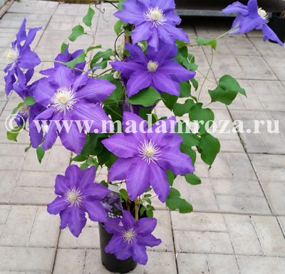
Возраст саженца 3 года | Purpurea Plena Elegans | 3 л 80-100 см | 950 |  | 0
Возраст саженца 3 года | Rhapsody | 3 л 80-100 см | 950 |  | 0
Возраст саженца 3 года | Rouge Cardinal | 3 л 80-100 см | 950 |  | 0
Возраст саженца 3 года | Ruutel | 3 л 80-100 см | 950 |  | 0
Возраст саженца 3 года | Semu | 3 л 80-100 см | 950 |  | 0
Возраст саженца 3 года | Snow Queen | 3 л 80-100 см | 950 |  | 0
 | Taiga | 3 л 80-100 см | 1200 |  | 0
Возраст саженца 3 года | The President | 3 л 80-100 см | 950 |  | 0
Возраст саженца 3 года | Ville de Lyon | 3 л 80-100 см | 950 |  | 0 | Наш саженец клематиса в контейнере 3 литра в середине мая
Возраст саженца 3 года | Vyvyan Pennell | 3 л 80-100 см | 950 |  | 0
Возраст саженца 3 года | Warszawska Nike | 3 л 80-100 см | 950 |  | 0
Возраст саженца 3 года | Westerplatte | 3 л 80-100 см | 950 |  | 0

 | Сумма заказа: | 0.00
 | Предоплата по заказу (50%): | 0.00

